Formatos
TEMPLATE DE DEFECTOS

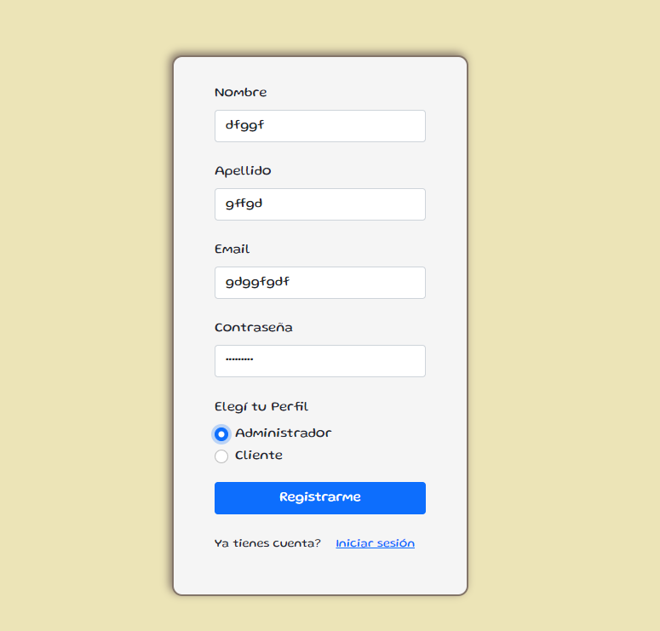
 | ID:1 | ESTADO: NUEVO | PRIORIDAD: | SEVERIDAD:
 |  |  | CRITICA | CRITICA

 | FECHA:03/08/22 | REPORTADO POR: G5 + Ro - Berni | ASIGNADO A: Testing | AMBIENTE:

 | TITULO/NOMBRE: Form de Registro

 | DESCRIPCIÓN: los campos aceptan todo tipo de datos y cualquier caracter, por ende no cumple los requisitos minimos.

 | PASOS PARA REPRODUCIR EL DEFECTO: 1. Opcion de crear cuenta. 2. Poner cualquier huevada en los datos, 3. Registrar los datos y los toma

 | RESULTADO ACTUAL: Acepta cualquier tipo de caracteres

 | RESULTADO ESPERADO:El sistema debe permitir registrar un tipo de usuario administrador. Los datos necesarios son: nombre, apellido, email y contraseña. Se debe validar que todos los campos estén completos y tengan el formato correcto.

 | 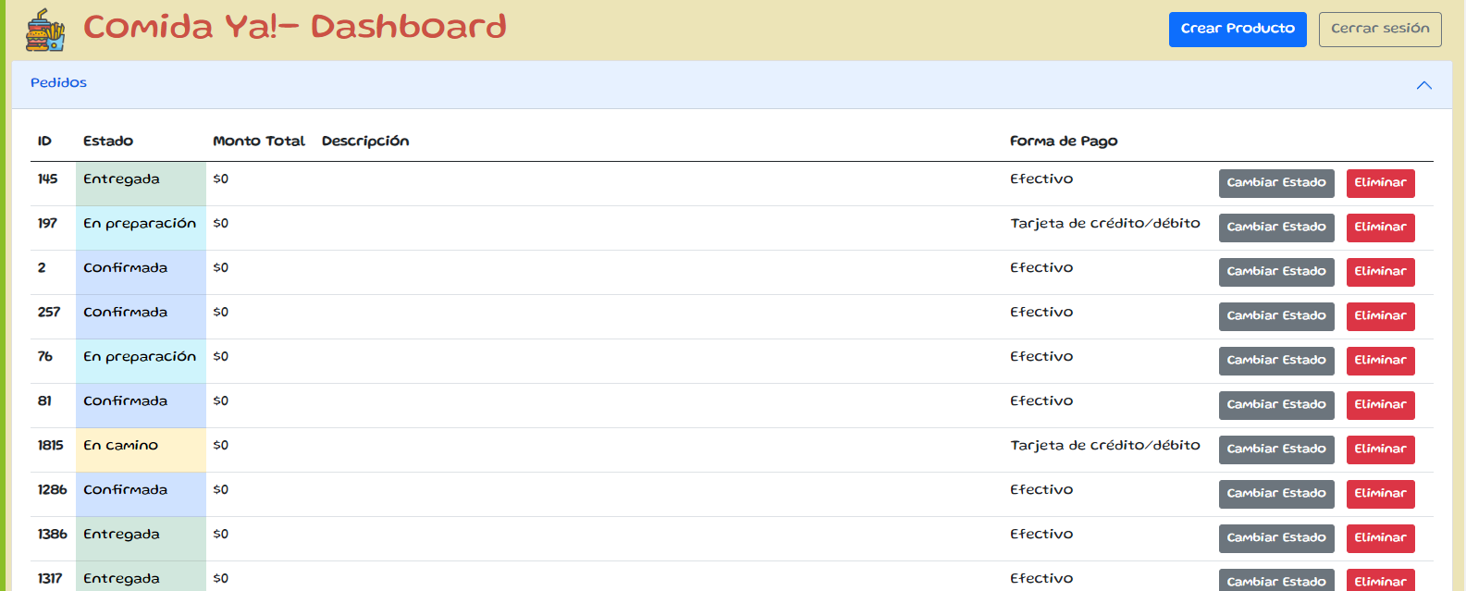 EVIDENCIA:

Responsive
TEMPLATE DE DEFECTOS

 | ID: | ESTADO: NUEVO | PRIORIDAD: | SEVERIDAD:
 |  |  | ALTA | BAJA

 | FECHA:03/08/22 | REPORTADO POR: G5 | ASIGNADO A: Testing | AMBIENTE: -

 | TITULO/NOMBRE: Pagina NO responsive

 | DESCRIPCIÓN: La pagina no cumple con los requisitos minimos de la estetica de la pagina.

 | PASOS PARA REPRODUCIR EL DEFECTO: 1) Iniciar sesion desde un celular 2) y listo

 | RESULTADO ACTUAL: La pagina no se adapta a partir de los 400 px.

 | RESULTADO ESPERADO: La aplicación tendria ser responsive, es decir debe adaptarse a las diferentes resoluciones del navegador hasta llegar a la versión móvil.

 | 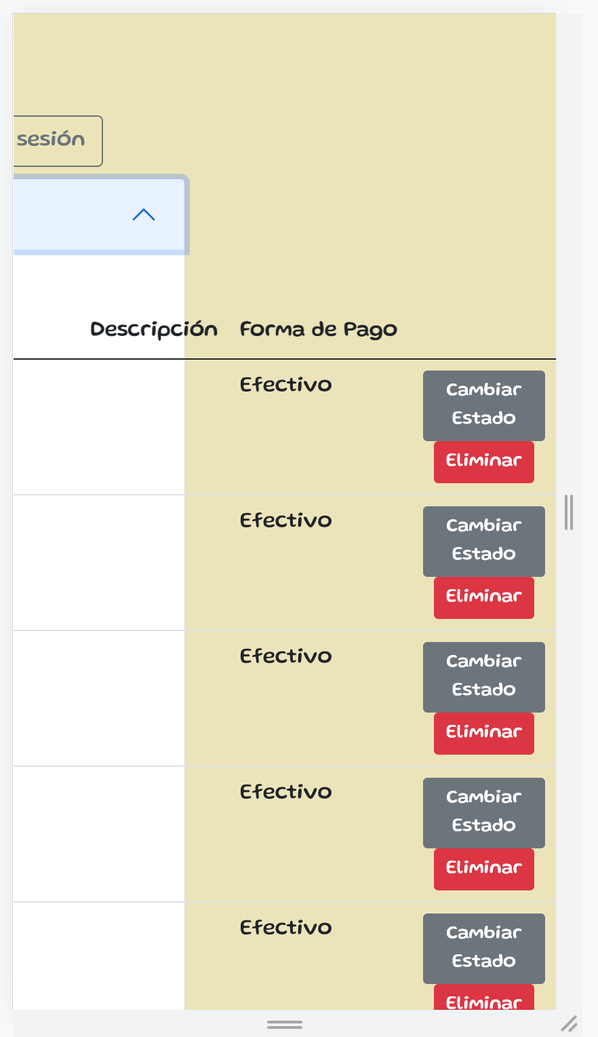 EVIDENCIA:

Imagen
TEMPLATE DE DEFECTOS

 | ID:4 | ESTADO: NUEVO | PRIORIDAD: | SEVERIDAD:
 |  |  | MEDIA | MEDIA

 | FECHA:03/08/22 | REPORTADO POR: G5 | ASIGNADO A: Testing | AMBIENTE: -

 | TITULO/NOMBRE: Imagen productos

 | DESCRIPCIÓN: Al crear productos no nos permite dejar en blanco el espacio donde debemos colocar el URL de la imagen, pero si lo rellenamos con algún AUNQUE NO SEA URL, nos permite registrarlo de todas formas

 | PASOS PARA REPRODUCIR EL DEFECTO: 0)[ Inicar sesio 1) Comenzar la cración de un producto 2) Rellenar los campos solicitados 3) Colocar algún caracter en el campo "URL imagen" 4) Crear el producto]

 | RESULTADO ACTUAL: Al ingresar un nuevo producto, el campo "URL imagen" nos permite escribir cualquier caracter y avanzar sin dejar una URL

 | RESULTADO ESPERADO:El sistema no debe permitir dar de alta un producto sin imágenes

 | 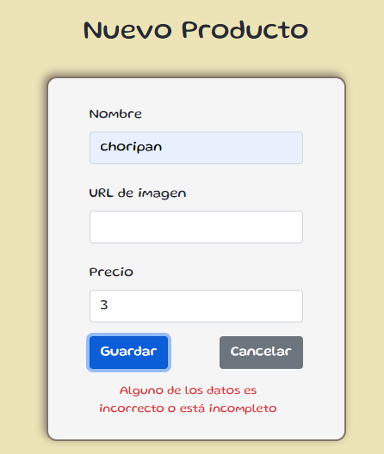 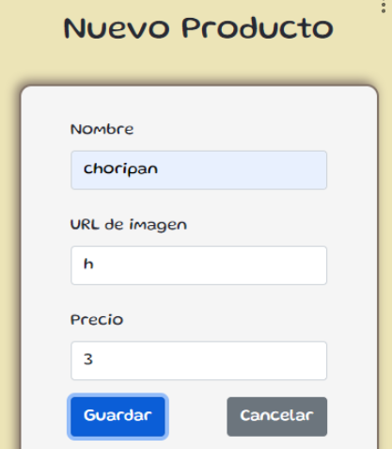 EVIDENCIA:

